dati
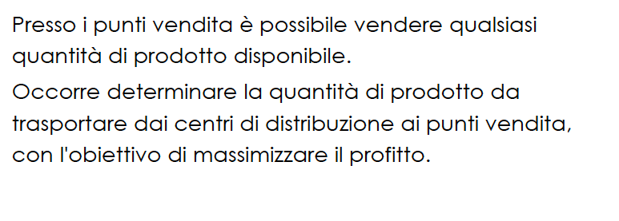
 | UN PROBLEMA DI TRASPORTO
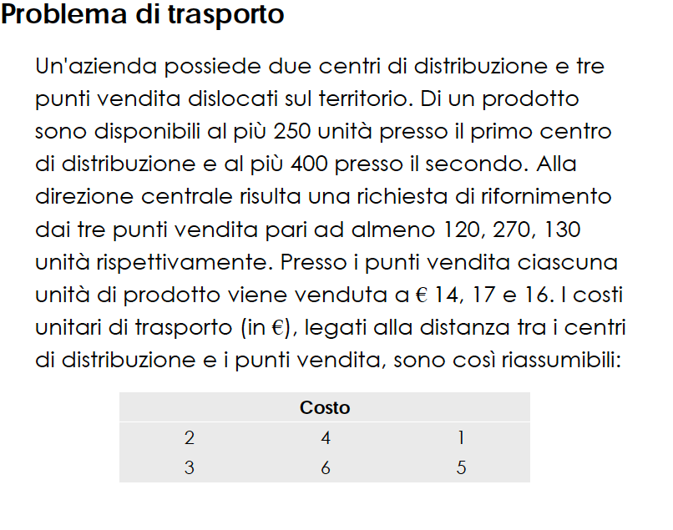
COSTI
prodotti trasportati | al punto vendita 1 | al punto vendita 2 | al punto vendita 3 |  | prodotti disponibili
dal centro 1 | 2 | 4 | 1 | centro 1 | 250
dal centro 2 | 3 | 6 | 5 | centro 2 | 400

 | al punto vendita 1 | al punto vendita 2 | al punto vendita 3
prodotti richiesti | 120 | 270 | 130

 | al punto vendita 1 | al punto vendita 2 | al punto vendita 3
prezzi vendita | 14 | 17 | 16

